상품제안서
송월타올 퀸 엠블럼 170g 30수 4매세트+쇼핑백 | 상품코드: S43749

 |  |  |  |  |  |  | 02-713-8555 | www.synergygift.co.kr
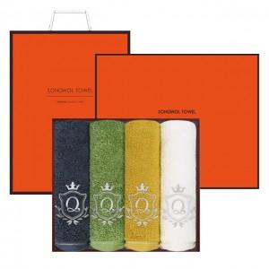

【상세/제작정보】

【인쇄/포장옵션】 | 실크, 자수 / 아트지

【공급단가】 | 수량 | 25~ | 100~ | 300~ | 500~ | 1,000~
*VAT별도 | 단가 | 26,670원 | 25,230원 | 24,000원 | 23,390원 | 22,980원

【상품 URL】 | https://www.synergygift.co.kr:443/src/goods_detail.php?gdno=43749

